Endabrechnung SHV Murtal
Sozialhilfeverband Murtal
 | Abrechnung | Zahlungsmittel
Ausgangwert Liquide Mittel per 31.12.2023 | 5,618,717.38 | 5,618,717.38 | ABT07-22657/2020-46
Schlussrechnung Abteilung 6 | -1,249.51 | -1,249.51
Schlussrechnung Abteilung 8 | -4,234,066.30 | -4,234,066.30
Schlussrechnung Abteilung 11 | -1,879,291.28 | -1,879,291.28
Zwischensumme I | -495,889.71
Abrechnung A8 (GSBG) | 3,844,893.24 | 3,844,893.24
Mehr-Weniger Rechnung lt. § 5 Abs 1 StSPLFG | 0.00
Zwischensumme II | 3,349,003.53
Offene Umlagen per 31.12.2023 | 319,166.67
Endabrechnung SHV Murtal (Gesamt per 31.12.2023) | 3,668,170.20
Nachlaufende Zahlungen - SHV im Jahr 2024 | -74,843.21 | -74,843.21
Umlagenzahlung nach 31.12.2023 ( Vorauszahlung im Sinne StSPLFG) | 0.00 | 0.00
Zu leistende Zahlungen (per Festsetzung der Abrechnung durch BH) |  | 3,274,160.32

GKZ | Gemeindename | Bezirk | Finanzkraft 2021 für das Jahr 2023 | Anteil FK an Gesamter FK des Bezirks | Entfallender Anteil an der Endabrechnung | Forderung aus Umlage | Forderung/ Verbindlichkeit je Gemeinde | Zahlung Umlagen nach 31.12.2023 | Abrechnung 2024 SHV | Forderung/ Verbindlichkeit je Gemeinde
62007 | Fohnsdorf | Murtal | 10,044,051.16 € | 10.57% | 387,636.09 |  | 387,636.09 |  | -7,909.10 | 379,726.99
62008 | Gaal | Murtal | 1,424,493.11 € | 1.50% | 54,976.32 |  | 54,976.32 |  | -1,121.70 | 53,854.61
62010 | Hohentauern | Murtal | 404,693.59 € | 0.43% | 15,618.58 |  | 15,618.58 |  | -318.67 | 15,299.91
62014 | Kobenz | Murtal | 2,351,674.37 € | 2.47% | 90,759.58 |  | 90,759.58 |  | -1,851.81 | 88,907.77
62021 | Pusterwald | Murtal | 427,978.21 € | 0.45% | 16,517.22 |  | 16,517.22 |  | -337.01 | 16,180.21
62026 | Sankt Georgen ob Judenburg | Murtal | 956,161.09 € | 1.01% | 36,901.70 |  | 36,901.70 |  | -752.92 | 36,148.78
62032 | Sankt Peter ob Judenburg | Murtal | 1,231,528.82 € | 1.30% | 47,529.13 |  | 47,529.13 |  | -969.76 | 46,559.37
62034 | Seckau | Murtal | 1,368,749.71 € | 1.44% | 52,824.98 |  | 52,824.98 |  | -1,077.81 | 51,747.17
62036 | Unzmarkt-Frauenburg | Murtal | 1,509,848.55 € | 1.59% | 58,270.49 |  | 58,270.49 |  | -1,188.92 | 57,081.57
62038 | Zeltweg | Murtal | 11,460,663.32 € | 12.06% | 442,308.26 |  | 442,308.26 |  | -9,024.60 | 433,283.66
62039 | Lobmingtal | Murtal | 2,061,578.69 € | 2.17% | 79,563.74 |  | 79,563.74 |  | -1,623.37 | 77,940.37
62040 | Judenburg | Murtal | 14,623,531.31 € | 15.39% | 564,374.72 | 319,166.67 | 245,208.05 | 0.00 | -11,515.17 | 233,692.88 | ABT07-155473/2024-215 keine Zahlung erfolgt (Umlage 12/2023 offen)
62041 | Knittelfeld | Murtal | 17,575,521.52 € | 18.49% | 678,302.65 |  | 678,302.65 |  | -13,839.69 | 664,462.96
62042 | Obdach | Murtal | 4,830,073.26 € | 5.08% | 186,409.92 |  | 186,409.92 |  | -3,803.40 | 182,606.52
62043 | Pöls-Oberkurzheim | Murtal | 4,030,130.92 € | 4.24% | 155,537.26 |  | 155,537.26 |  | -3,173.49 | 152,363.77
62044 | Pölstal | Murtal | 3,032,454.22 € | 3.19% | 117,033.33 |  | 117,033.33 |  | -2,387.88 | 114,645.45
62045 | Sankt Marein-Feistritz | Murtal | 2,092,866.74 € | 2.20% | 80,771.26 |  | 80,771.26 |  | -1,648.01 | 79,123.25
62046 | Sankt Margarethen bei Knittelfeld | Murtal | 2,949,884.65 € | 3.10% | 113,846.67 |  | 113,846.67 |  | -2,322.86 | 111,523.81
62047 | Spielberg | Murtal | 7,178,675.64 € | 7.55% | 277,050.94 |  | 277,050.94 |  | -5,652.79 | 271,398.15
62048 | Weißkirchen in Steiermark | Murtal | 5,491,515.81 € | 5.78% | 211,937.37 |  | 211,937.37 |  | -4,324.25 | 207,613.12
 |  |  | 95,046,074.69 € | 100.00% | 3,668,170.20 | 319,166.67 | 3,349,003.53 | 0.00 | -74,843.21 | 3,274,160.32

 |  |  |  |  |  |  |  |  |  | 0.00

Eingangsstück ABT07-155473/2024-230

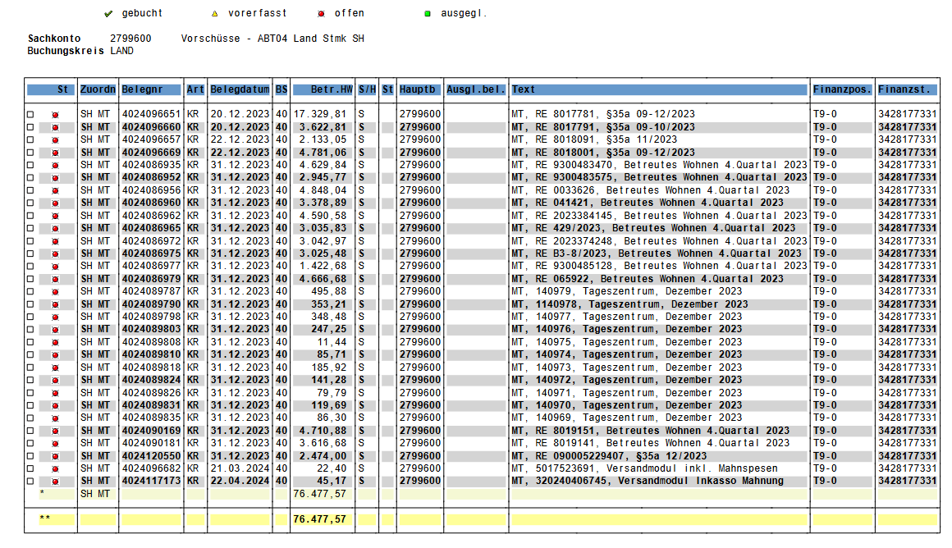

 |  |  |  |  |  |  | -76,477.57

 |  |  |  |  |  |  | 5,881.87

VR E-Mail vom 18.03.2025 | -81.85
VR E-Mail vom 10.03.2025 | -4,165.66

